НОВОГОДНЯЯ КОЛЛЕКЦИЯ
ВСЯКИЕ ШТУКИ -НОВОГОДНЯЯ КОЛЛЕКЦИЯ
Фото | Наименование | Состав | Оптовая цена | Ваш заказ | Сумма
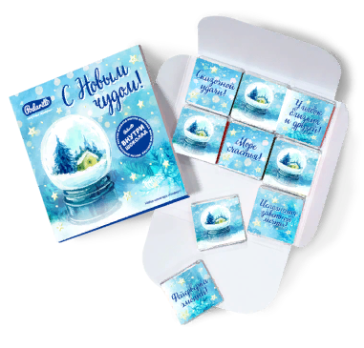 | Конверт "С Новым чудом" | В упаковке 9 плиток молочного шоколада и на каждой свой дизайн и оригинальная надпись. Вес-50 гр. | 130 |  | 0
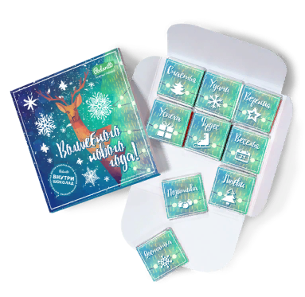 | Конверт "Волшебного нового года" | В упаковке 9 плиток молочного шоколада и на каждой свой дизайн и оригинальная надпись. Вес-50 гр. | 130 |  | 0
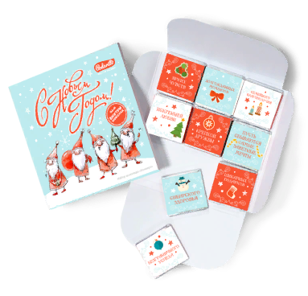 | Конверт "Деды Морозы" | В упаковке 9 плиток молочного шоколада и на каждой свой дизайн и оригинальная надпись. Вес-50 гр. | 130 |  | 0
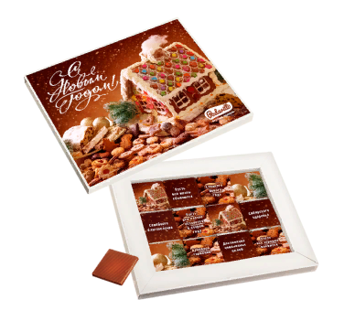 | Набор 12 конфет "Пряничный домик" | В упаковке 9 плиток молочного шоколада и на каждой свой дизайн и оригинальная надпись. Вес-50 гр. | 190 |  | 0
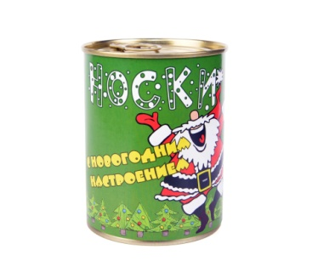 | Носки в банке "С новогодним настроением" | В банке надёжно законсервировано то, что понравится каждому мужчине: НОСКИ *чистые, *целые, *парные, *одинаковые. Носки мужские. Размер: 42-48 (универсальный). Состав: 80% хлопок, 15% полиамид, 5% лайкра. Размер банки: высота - 9,5 см, диаметр - 7,5 см. | 145 |  | 0
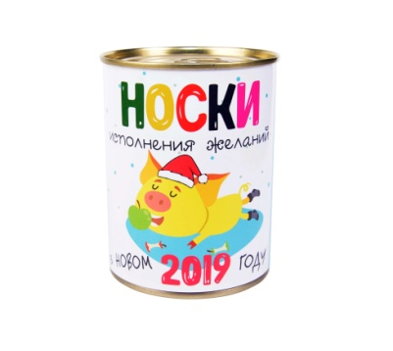 | Носки в банке "С новым 2019 годом" | В банке надёжно законсервировано то, что понравится каждому мужчине: НОСКИ *чистые, *целые, *парные, *одинаковые. Носки мужские. Размер: 42-48 (универсальный). Состав: 80% хлопок, 15% полиамид, 5% лайкра. Размер банки: высота - 9,5 см, диаметр - 7,5 см. | 145 |  | 0
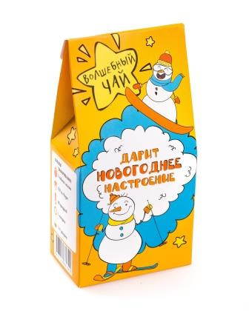 | Чай новогоднее настроение | Зелёный чай сенча, женьшень улун, лимонник, имбирь, календула, кусочки фруктов. Вес - 50 гр. | 135 | 0 | 0
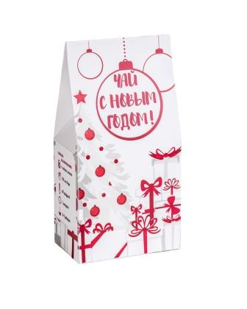 | Чай "С новым годом. Подарок" | Ройбуш, кусочки горького шоколада, стружка кокоса и кокосовые цукаты. Вес - 50 гр. | 135 | 0 | 0
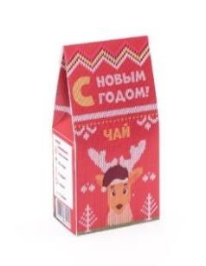 | Чай С Новым Годом. Красный | Цейлонский чёрный чай, цедра апельсина, кусочки арахиса, гвоздика, корица, лепестки чайной розы, натуральные ароматические масла. Вес - 50 гр. | 135 | 0 | 0
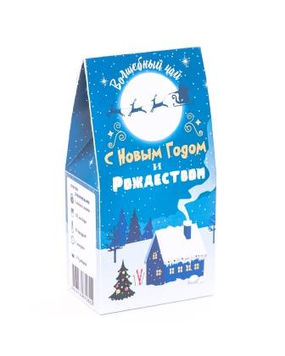 | Чай С Новым Годом и Рождеством | Зелёный чай ганпаудер, натуральное ароматическое масло бергамота. Вес - 50 гр. | 135 | 0 | 0
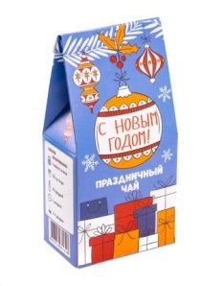 | Чай С новым годом | Смесь сортов чёрного чая, кусочки яблока, цукаты, лепестки розы и календулы. Вес - 50 гр. | 135 | 0 | 0
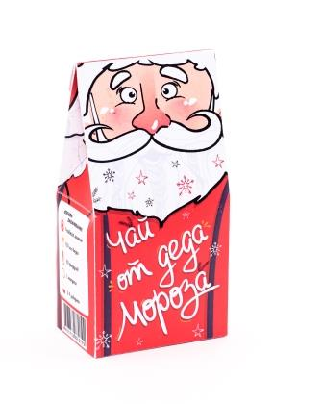 | Чай от Деда Мороза | Цейлонский чёрный крупнолистовой чай. Вес - 50 гр. | 135 | 0 | 0
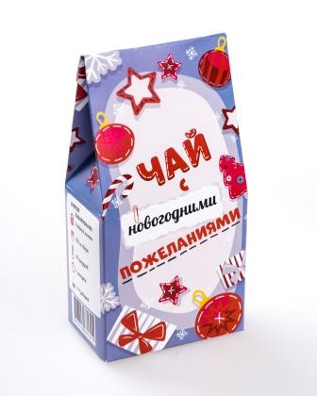 | Чай с новогодними пожеланиями | Китайский чёрный чай с кусочками корицы. Вес - 50 гр. | 135 | 0 | 0
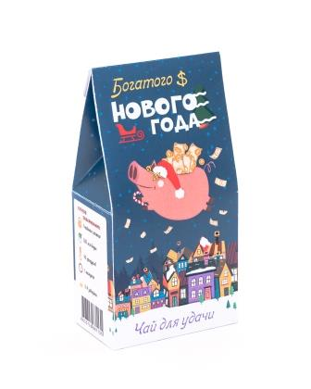 | Чай Богатого Нового Года | Зелёный чай ганпаудер, смесь из кусочков фруктов, лепестков календулы, синего василька, нежной чайной розы и гибискуса, натуральные ароматическое масла. Вес - 50 гр. | 135 | 0 | 0
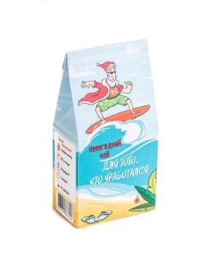 | Чай "Новогодний" | Кусочки яблока, цукаты ананаса и кокоса, кокосовая стружка, каркаде, шиповник, календула, василёк. Вес - 50 гр. | 135 | 0 | 0
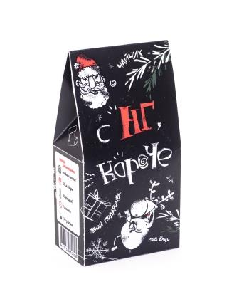 | Чай С НГ, короче | Смесь классических сортов чёрного чая, имбирь, чёрный перец, гвоздика, кусочки корицы, фенхель и анис. Вес - 50 гр. | 135 | 0 | 0
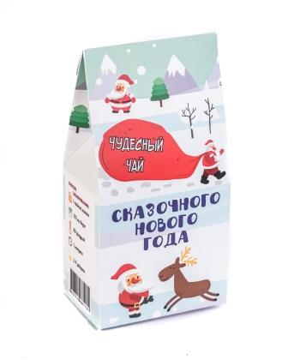 | Чай "Сказочного нового года" | Зелёный чай сенча, ягоды клюквы и годжи. Вес - 50 гр. | 135 | 0 | 0
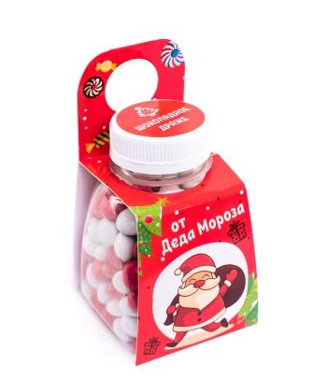 | Шоколадное драже От Деда Мороза | Сахар, заменитель какао масла, какао-порошок, молоко сухое, патока, эмульгатор – соевый лецитин, глянцеватель - воск карнаубский, ароматизатор «Ванилин», красители. | 120 | 0 | 0
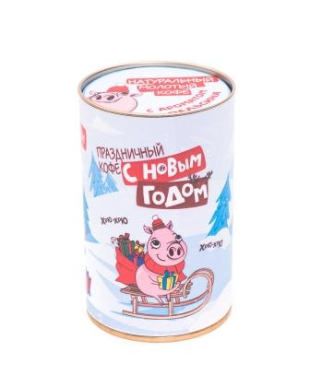 | Кофе "С новым годом" | Кофе натуральный молотый, ароматизатор «Красный апельсин». 100% Арабика. Сорт высший. Обжарка средняя, помол средний. Вес - 100 гр. | 190 | 0 | 0
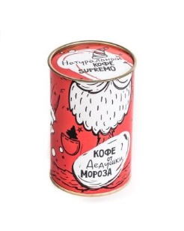 | Кофе "От Дедушки Мороза" | 100% Арабика, натуральный молотый жареный кофе Supremo. Сорт высший. Обжарка средняя, помол средний. Вес - 100 гр. | 190 | 0 | 0
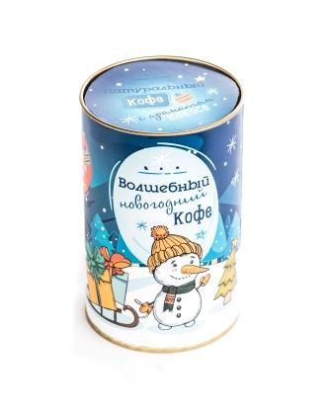 | "Волшебный новогодний кофе" | 100% Арабика, натуральный молотый жареный кофе с ароматом кокоса. Сорт высший. Обжарка средняя, помол средний. Вес - 100 гр. | 190 | 0 | 0
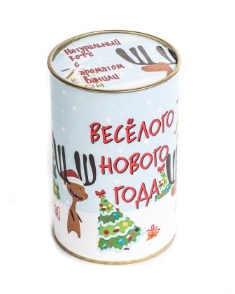 | Кофе "Весёлого нового года" | 100% Арабика, натуральный молотый жареный кофе с ароматом ванили Сорт высший. Обжарка средняя, помол средний. Вес - 100 гр | 190 | 0 | 0
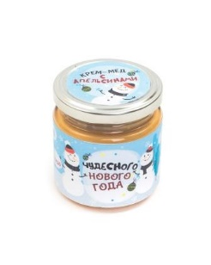 | Крем-мёд Чудесного Нового Года | Натуральный мёд, апельсин, сок апельсина, В-каротин Вес - 220 гр. | 235 | 0 | 0
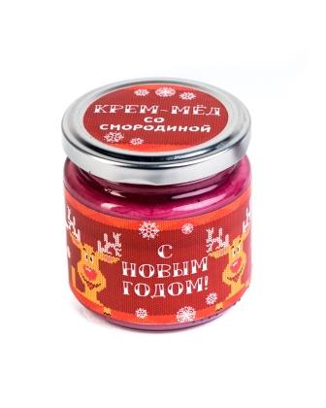 | Крем-мёд "С новым годом" | Натуральный мёд, ягода черной смородины, сок черной смородины, сок черной моркови. Вес - 220 гр. | 235 | 0 | 0
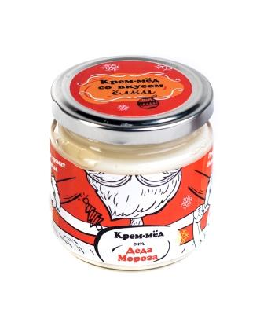 | Крем-мёд "От Деда Мороза" | Натуральный мёд, кедровая живица. Вес - 220 гр. | 235 | 0 | 0
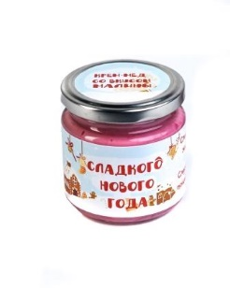 | Крем-мёд "Сладкого нового года" | Натуральный мёд, ягода спелой малины, сок малины, кармин. Вес - 220 гр. | 235 | 0 | 0
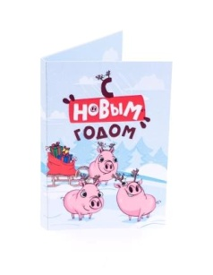 | Открытка с леденцом С новым годом 2019 | Внутри леденец “Ёлка” Состав: Вода, сахар, патока, лимонная кислота, краситель Е141, ароматизатор идентичен натуральному “Яблоко”. Вес - 40 гр. | 65 | 0 | 0
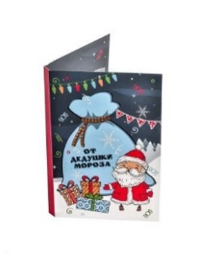 | Открытка с леденцом От Дедушки Мороза | Внутри леденец “Ёлка” Состав: Вода, сахар, патока, лимонная кислота, краситель Е120, ароматизатор идентичен натуральному “Клубника”. Вес - 40 гр. | 65 | 0 | 0
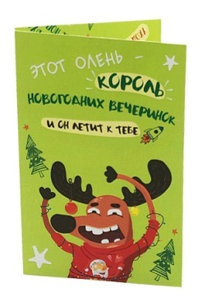 | Открытка с леденцом Король Новогодних вечеринок | Внутри леденец “Ёлка” Состав: Вода, сахар, патока, лимонная кислота, краситель Е120, ароматизатор идентичен натуральному “Клубника”. Вес - 40 гр. | 65 | 0 | 0
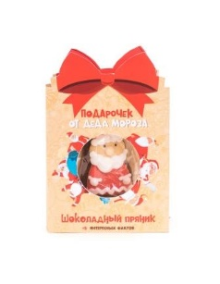 | Открытка с пряником Подарочек от Деда Мороза | Внутри пряник в форме принцессы. Вес - 17 гр. | 78 | 0 | 0
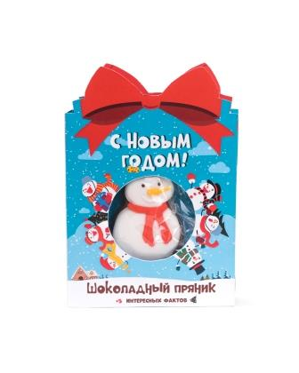 | Открытка с пряником С Новым Годом | Внутри пряник в форме принцессы. Вес - 17 гр. | 78 | 0 | 0
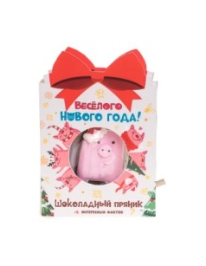 | Открытка с пряником Весёлого Нового Года | Внутри пряник в форме принцессы. Вес - 17 гр. | 78 | 0 | 0
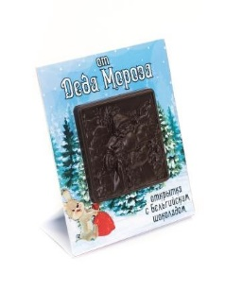 | Открытка с шоколадом От Деда Мороза | Темный шоколад: Сахар, какао-тертое, какао-масло, лецитин соевый, ароматизатор ванилин. Вес - 30 гр. | 90 | 0 | 0
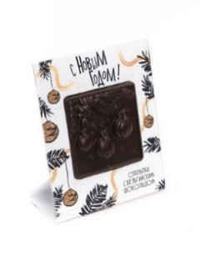 | Открытка с шоколадом С новым годом | Темный шоколад: Сахар, какао-тертое, какао-масло, лецитин соевый, ароматизатор ванилин. Вес - 30 гр. | 90 | 0 | 0
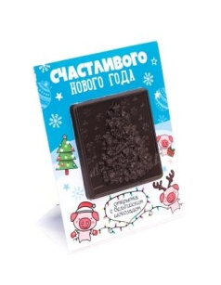 | Открытка с шоколадом Счастливого Нового Года | Темный шоколад: Сахар, какао-тертое, какао-масло, лецитин соевый, ароматизатор ванилин. Вес - 30 гр. | 90 | 0 | 0
 | Подарочный набор из 3 продуктов "С новым годом" | Чай “Сказочного нового года” Крем-мёд “Сладкого нового года” Кофе “Весёлого нового года” | 750 | 0 | 0
 | Подарочный набор из 3 продуктов "С новым годом" | Чай “Сказочного нового года” Крем-мёд “Сладкого нового года” Кофе “Весёлого нового года” | 750 | 0 | 0
 | Деревянная открытка "С Новым Годом и Счастливого Рождества!" | Вес 40 гр. | 145 | 0 | 0
 | Деревянная открытка "С Новым Годом! (Елочный шар)" | Вес 40 гр. | 145 | 0
 | Деревянная открытка "С Новым годом! (Елка зеленая)" | Вес 40 гр. | 145 | 0
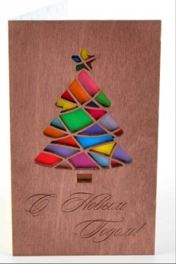 | Деревянная открытка "С Новым годом! (Елка разноцветная)" | Вес 40 гр. | 145 | 0
 | Открытка "Счастливого Нового Года!" | Внутри скрываются 4 плиточки шоколада, каждая в обёртке с тематической картинкой и надписью. Вес - 33 гр | 60 | 0 | 0
 | Открытка "С Новым годом! (Санта и олени)" | Внутри скрываются 4 плиточки шоколада, каждая в обёртке с тематической картинкой и надписью. Вес - 33 гр | 60 | 0 | 0
 | Открытка "С Новым годом! (2019)" | Внутри скрываются 4 плиточки шоколада, каждая в обёртке с тематической картинкой и надписью. Вес - 33 гр | 60 | 0 | 0
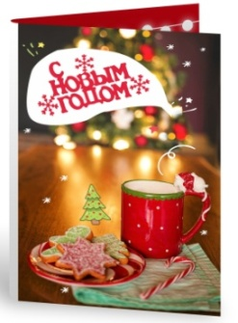 | Открытка "С Новым годом! (Красная кружка)" | Внутри скрываются 4 плиточки шоколада, каждая в обёртке с тематической картинкой и надписью. Вес - 33 гр | 60 | 0 | 0
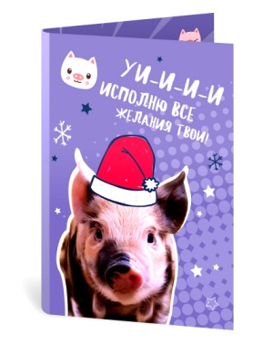 | Открытка "УИИИ! Исполню все желания твои!" | Внутри скрываются 4 плиточки шоколада, каждая в обёртке с тематической картинкой и надписью. Вес - 33 гр | 60 | 0 | 0
 |  |  |  | Итоговая сумма | 0
 |  |  |  | Общая сумма по всем прайсам | 0

ДЕТСКИЕ ИГРЫ
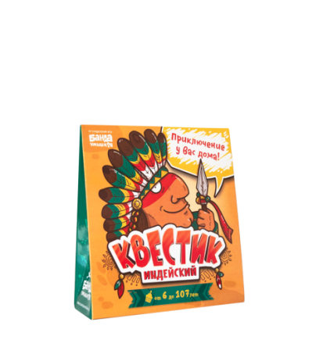
ВСЯКИЕ ШТУКИ -ИГРЫ
Фото | Наименование | Состав | Оптовая цена | Ваш заказ | Сумма
 | Мини-Квестик Индейский | Квест Индейский ! Вручите подарок эффектно при помощи забавного квеста по квартире! Возраст: 6+ | 189 | 0 | 0
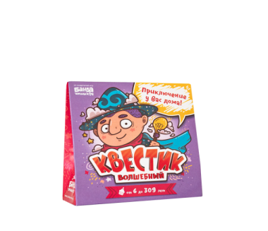 | Мини- Квестик Волшебный | Квест Волшебный ! Вручите подарок эффектно при помощи забавного квеста по квартире! Возраст: 6+ | 189 | 0 | 0
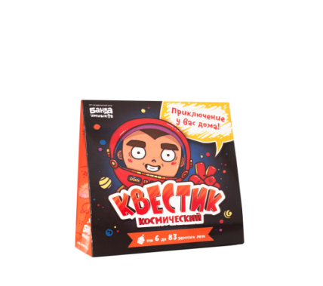 | Мини-Квестик Космический | Квест Космический ! Вручите подарок эффектно при помощи забавного квеста по квартире! Возраст: 6+ | 189 | 0 | 0
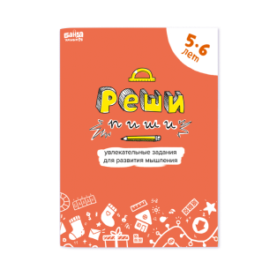 | Тетрадь «Реши-пиши, 5–6 лет | «Реши-пиши» — это не обычная пропись или набор скучных примеров на сложение и вычитание. Задания для тетрадей спроектированы особым образом, чтобы дети с удовольствием брались за их решение и подолгу не могли оторваться от процесса. | 157 | 0 | 0
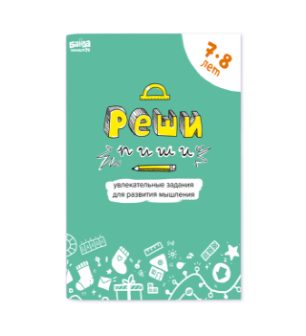 | Тетрадь «Реши-пиши, 7–8 лет | «Реши-пиши» — это не обычная пропись или набор скучных примеров на сложение и вычитание. Задания для тетрадей спроектированы особым образом, чтобы дети с удовольствием брались за их решение и подолгу не могли оторваться от процесса. | 157 | 0 | 0
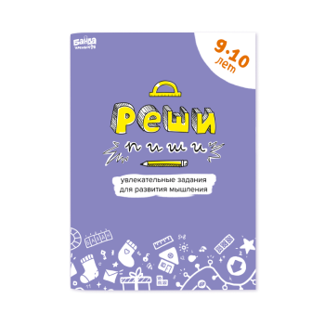 | Тетрадь «Реши-пиши, 9–10 лет | «Реши-пиши» — это не обычная пропись или набор скучных примеров на сложение и вычитание. Задания для тетрадей спроектированы особым образом, чтобы дети с удовольствием брались за их решение и подолгу не могли оторваться от процесса. | 157 | 0 | 0
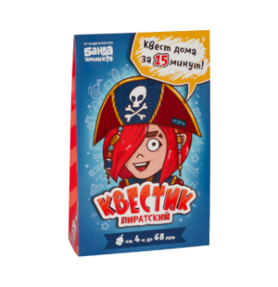 | Квестик пиратский (Мэри) | Квест пиратский ! Вручите подарок эффектно при помощи забавного квеста по квартире! Возраст: 4+ | 352 | 0 | 0
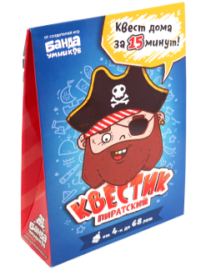 | Квестик пиратский (Джек) | Квест пиратский ! Вручите подарок эффектно при помощи забавного квеста по квартире! Возраст: 4+ | 352 | 0 | 0
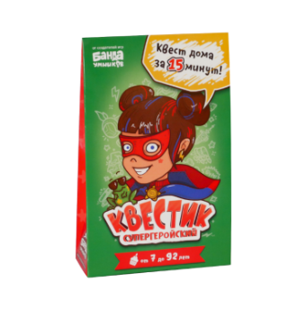 | Квестик супергеройский (Катя) | Квест супергеройский ! Вручите подарок эффектно при помощи забавного квеста по квартире! Возраст: 7+ | 352 | 0 | 0
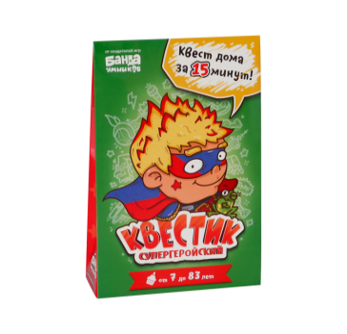 | Квестик супергеройский (Макс) | Квест супергеройский ! Вручите подарок эффектно при помощи забавного квеста по квартире! Возраст: 7+ | 352 | 0 | 0
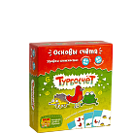 | Турбосчёт | «Турбосчёт» поможет дошкольникам эффективно обучиться счёту и сравнению чисел в увлекательной игровой форме. Школьники будут развивать и укреплять эти навыки. Степень сложности игры легко менять, убирая или добавляя карты более высокого уровня. Возраст: 6+ 8+ | 320 | 0 | 0
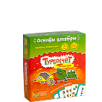 | Турбосчёт Форсаж | Тот самый Турбосчёт, только ещё сложнее! Основной принцип игры «Турбосчёт» сохранился, но благодаря некоторым дополнениям, усложнениям и хитростям «Турбосчёт Форсаж» стал ещё увлекательнее и ещё умнее! Возраст: 7+ 10+ | 320 | 0 | 0
 | Геометрика | Азарт и риск — важные элементы «Геометрики», но рисковать здесь нужно с умом, учиться принимать взвешенные решения. Дети быстро вовлекаются в игровой процесс и уже в первые часы узнают основы геометрии. Возраст: 7+ 10+ | 320 | 0 | 0
 | Геометрика EXTRA | «Геометрика EXTRA» — это набор дополнительных карт к базовому комплекту «Геометрики». С ним любимая игра станет интереснее, разнообразнее и сложнее. Возраст: 10+ | 320 | 0 | 0
 | Прогеры | Многоэтажная 3D-настолка на алгоритмы, начала программирования и логику. Возраст: 6+ 10+ | 842 | 0 | 0
 | Цветариум | «Цветариум» решает одну важную задачу, которая стоит перед детьми и родителями — освоить таблицу умножения. Возраст: 7+ 9+ | 581 | 0 | 0
 | Зверобуквы | Если вы решили начать знакомить вашего ребёнка с буквами — попробуйте «Зверобуквы»! Это одна из самых любимых игр у детей и взрослых. Она способствует естественному запоминанию букв в ходе игры. Если алфавит для ребёнка не новинка, но с грамотностью и словарным запасом стоит поработать, «Зверобуквы» придутся весьма кстати. Возраст: 4+ 8+ | 515 | 0 | 0
 | Котосовы | Жутко интересная игра на счёт, логику, внимательность, концентрацию и скорость реакции! В этой потрясающе оформленной игре дети учатся моментально определять количество, не пересчитывая. Возраст 4+ 6+ | 646 | 0 | 0
 | Читай-Хватай | Просто знать буквы — это ещё не значит уметь читать! В «Читай-хватай» дети быстро и с удовольствием научатся складывать из букв слова: кто быстрее читает — тот больше собирает. Игра устроена так, что игровой процесс автоматически стимулирует детей читать и повышать скорость чтения. Возраст: 4+ 7+ | 581 | 0 | 0
 | Трафик-джем | Играя в «Трафик-Джем» дети начинают свободно ориентироваться в числовом ряду от 1 до 50 и легко сравнивать двузначные числа. Игра даёт наглядное представление о понятиях «интервал» и «разница». Возраст: 5+ 8+ | 320 | 0 | 0
 | Фрукто10 | Эта игра на развитие навыка скоростного сложения, внимательность и умение концентрироваться не оставит равнодушных среди детей и родителей. Возраст: 7+ 9+ | 320 | 0 | 0
 | Делиссимо | Доли и дроби приятнее учить в игре с пиццами, а не за школьной партой! В этой милой игре вам предстоит немало потрудиться, так как вы работаете на известную и уважаемую итальянскую пиццерию «Делиссимо». Возраст: 6+ 10+ | 515 | 0 | 0
 | Много-много | Без занудного заучивания ребёнок учится перемножать числа от 1 до 5. Игра построена на уникальной методике, которая помогает детям своими глазами увидеть, что такое умножение, и даже подержать его в руках. Возраст: 5+ 8+ | 646 | 0 | 0
 | Этажики | В ходе увлекательного путешествия игроки научатся быстро складывать и вычитать в уме, освоят сложение и вычитание через десяток. Детей будет трудно уговорить прервать игру хотя бы на время обеда. Зато складывать и вычитать в уме они научатся очень быстро и легко. Возраст: 4+ 8+ | 515 | 0 | 0
 | Хронолет | Игра поможет детям научиться определять время по циферблату, разобраться как связаны между собой «часы» и «минуты» и научиться оперировать понятием времени и длительностью действий. Возраст: 6+ 10+ | 835 | 0 | 0
 | Проныры | «Проныры» — увлекательная игра с оригинальным перелистываемым полем. Уникальная шестиуровневая ходилка. Возраст: 5+ 7+ | 972 | 0 | 0
 | Кругозорник | Игра по окружающему миру! Поможет с лёгкостью разобраться со сложными понятиями. «Почему трава зелёная?», «Куда течёт река?», «А облака из ваты?» — нас окружает столько всего интересного и непонятного! Возраст: 5+ 8+ | 776 | 0 | 0
 | Лапочки | Эта милая игра знакомит со счётом до пяти и учит определять количество предметов. Возраст: 3+ 5+ | 581 | 0 | 0
 | Зверобуквы English | Теперь выучить английский алфавит так же просто, как и русский! Возраст: 6+ 10+ | 515 | 0 | 0
 | Читай-Хватай English | «Читай-Хватай English» — английская версия знаменитой игры «Читай-Хватай». Игра помогает развить навык чтения английских слов. Возраст: 6+ 8+ | 581 | 0 | 0
 | Геокомплект 2 в 1 | «Геокомплект 2 в 1» включает: Оригинальную «Геометрику», базовый комплект. Дополнение «Геометрика EXTRA» — набор дополнительных карточек, которые делают игру динамичнее и сложнее, а также позволяют освоить изрядную порцию новых геометрических понятий. Возраст: 7+ 10+ | 581 | 0 | 0
 | Турбокомплект 2 в 1 | Два хита — «Турбосчёт» и «Турбосчёт Форсаж» — в одной яркой коробке! Возраст: 6+ 10+ | 581 | 0 | 0
 | Игротека 5+ | «Зверобуквы», «Турбосчёт», «Трафик-Джем», «Этажики» — подборка лучших игр для дошкольника. Упакованы в яркую подарочную коробку. Это идеальная подборка для малышей-дошкольников. Играя в эти игры, ребёнок учит буквы, осваивает порядковый счёт и базовые арифметические операции. Возраст: 5+ | 1670 | 0 | 0
 | Игротека 7+ | «Читай-Хватай», «Турбосчёт», «Цветариум», «Геометрика». Набор из четырёх хитовых игр «Банды умников» в подарочной упаковке. Лучшие игры для освоения знаний начальной школы. В наборе четыре увлекательных обучающих игры, которые спасут ребёнка в начальных классах школы. Это весёлые игры на чтение, арифметику и геометрию. Полезный подарок для первоклассника! Возраст: 7+ | 1801 | 0 | 0
 | Игротека 9+ | «Цветариум», «Делиссимо», «Геометрика» и «Геометрика Extra». С этими увлекательными играми ребёнок закрепляет, приумножает и совершенствует знания и навыки, полученные в начальной школе. Возраст: 9+ | 1736 | 0 | 0
 | Набор читателя | Набор из двух игр на чтение: от изучения букв к беглому чтению слов! Возраст: 4+ 8+ | 1096 | 0 | 0
 | Набор читателя eng | Набор из двух английских игр: от букв к чтению! Возраст: 6+ 8+ | 1096 | 0 | 0
 | Хватай-набор | Две яркие и динамичные игры в слова — на русском и на английском!Возраст: 6+ 8+ | 1161 | 0 | 0
 | Играй-умножай! | Комплект двух развивающих игр «Много-Много» и «Цветариум», который позволит быстро и эффективно освоить таблицу умножения, устный счет и многие смежные темы. Возраст: 5+ 9+ | 1227 | 0 | 0
 | Зверокомплект | Соберите полный Зверокомплект и учитесь читать сразу на двух языках: русском и английском! Возраст 4+ 10+ | 1031 | 0 | 0
 | Квестик шпионский | Квест шпионский ! Вручите подарок эффектно при помощи забавного квеста по квартире! Возраст: 4+ | 352 | 0 | 0
 | Квестик королевский | Квест для принцесс — увеличивает радость получения подарка в разы! Вручите подарок эффектно при помощи забавного квеста по квартире! Возраст: 4+ | 352 | 0 | 0
 | Набор плакатов | Обучающие плакаты — это замечательный настенный репетитор. В состав набора входит 10 ярких плакатов размером 34х50 см, упакованных в красивый тубус. | 320 | 0 | 0
 | Магнитная азбука "ГДЕ ЁЖ?" | «ГДЕ ЁЖ?» — это стильная магнитная азбука из 54 букв с запоминающимся орнаментом! Возраст: 3+ | 646 | 0 | 0
 | Магнитная азбука "CtheB" | «C the B» — это английская магнитная азбука из 54 букв. Возраст: 4+ | 646 | 0 | 0
 |  |  |  | Итоговая сумма | 0
 |  |  |  | Общая сумма по всем прайсам | 0

